寺尾
キーワードを入力すると、それに関連した音楽が結果として出てくる

TOP画面に表示するものが「キーワード入力欄」しか思い浮かばない。。
何から探すか、入力欄を分けるか？
※「入力したキーワードから関連情報を表示」の目的が変わってしまうような気がする
→ よりカラオケ端末に近い
TOP画面の寂しさは改善される
使う側としてはどうかを考える必要がありそう
TOP画面 | TOP画面（入力欄を分けた場合）

キーワードを入力
曲名で検索
歌手名で検索

聴かせて検索
歌詞で検索
MP4取り込み可能にするか（著作権）

入力欄を分けた場合、カラオケ端末の場合であれば
ボタン押下後に曲名入力画面（キーボードが表示される）に
遷移するが。。
今回の場合、キーボード画面を別で表示させる必要はない気がする

検索後の画面

検索結果：〇〇

関連情報１
どこまでを結果として表示するか…
例）[King&Prince]で検索
↓
結果：koi-wazurai
シンデレラガール
Memorial
（すべて曲名）
koi-wazuraiの欄に表示するもの
・検索した時点での再生回数
・YouTubeへのリンク
・「かぐや様は告らせたい」の主題歌
など、「関連」の範囲める必要がありそう

関連情報２

関連情報３

TOPへ

田中
キーワードを入力すると、それに関連した音楽が結果として出てくる

TOP画面に表示するものが「キーワード入力欄」しか思い浮かばない。。
何から探すか、入力欄を分けるか？
※「入力したキーワードから関連情報を表示」の目的が変わってしまうような気がする
→ よりカラオケ端末に近い
TOP画面の寂しさは改善される
使う側としてはどうかを考える必要がありそう
TOP画面 |  |  |  |  |  |  | TOP画面（入力欄を分けた場合）

キーワードを入力
曲名で検索
歌手名で検索

聴かせて検索
歌詞で検索
MP4取り込み可能にするか（著作権）

入力欄を分けた場合、カラオケ端末の場合であれば
ボタン押下後に曲名入力画面（キーボードが表示される）に
遷移するが。。
今回の場合、キーボード画面を別で表示させる必要はない気がする

検索後の画面

検索結果：〇〇

関連情報１
どこまでを結果として表示するか…
例）[King&Prince]で検索
↓
結果：koi-wazurai
シンデレラガール
Memorial
（すべて曲名）
koi-wazuraiの欄に表示するもの
・検索した時点での再生回数
・YouTubeへのリンク
・「かぐや様は告らせたい」の主題歌
など、「関連」の範囲める必要がありそう

関連情報２

関連情報３

TOPへ

 |  | 検索ボタン押下後の画面は上

TOP LOGO |  |  |  |  | 人物アイコンの該当場所をクリックすると、変化するようにしたい
 |  |  | ヘアスタイル |  | 例） 頭を押下すると、ヘアスタイルが変化するみたいな
TOP > 特徴検索 |  |  |  | ● 短髪 | そもそもラジオボタンで選択させないほうが直感的か？
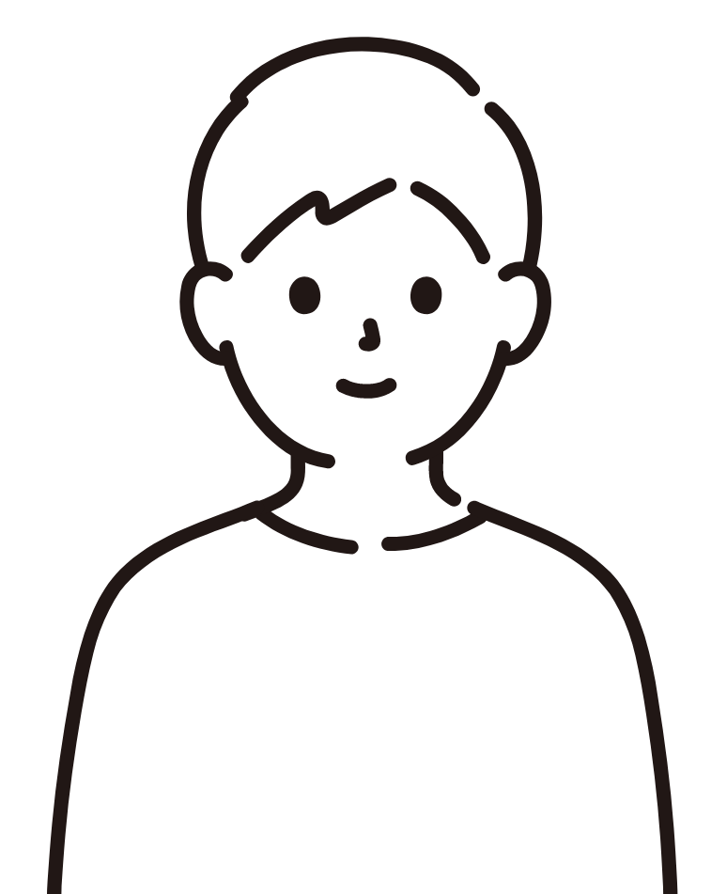
 |  |  |  | ○ 長髪
 |  |  |  | ○ その他 | クリックで一部切り替え

 | アーティスト情報
 |  |  |  | ファッション | 課題
 | ジャンルは？ |  |  | ○ めがね | ・パターン数画像を用意する必要あり
 |  |  |  | ○ サングラス | → svg画像のパス追加・削除なら最小限の画像でいけるか・・？
 | 選択してください |  |  | ● わからない

 | グループ？ |  |  |  | 特徴検索として、必要な項目はどこまでか
 | ○ はい
 | ● いいえ
 | ○ わからない |  |  |  | 最低限ほしい情報はどれか検討する
検 索
 |  |  |  |  | ・ヘアスタイル
 |  |  |  |  |  | 短髪＝坊主から肩より上の長さまで
 |  |  |  |  |  | 長髪＝肩より長い（束ねている場合も含む)
 |  |  |  |  |  | その他 ＝ ドレッド・パーマ・アフロとかか？
 |  |  |  |  |  | ヘアカラーは必要そう
 |  |  |  |  |  | →黒、茶、金、それ以外、わからないから選択する
 |  |  |  | 検索ボタンの位置が迷子・・・

 |  |  |  |  | ・ファッション
これ、すべてわからないで検索されるとまずいから、最小限必要な特徴を選択してもらわないといけない |  |  |  |  |  | めがね
→ 変更したくなるよう工夫する |  |  |  |  |  | サングラス
→ 必須項目を設ける |  |  |  |  |  | 束ねている(ポニーテール・ツインテールとか？)
 |  |  |  |  |  | アクセサリー
 |  |  |  |  |  | バンダナ・帽子とか

 |  |  |  |  | ・ジャンル
 |  |  |  |  |  | サブスクやカラオケ検索で出てくるジャンルを踏襲

 |  |  |  |  | ・グループか否か
 |  |  |  |  |  | なんとなく検索する際の、キーワードで入力してそうな気がする

 |  |  |  |  | これはいらない？
 |  |  |  |  | ・性別
 |  |  |  |  |  | どちらかわからないアーティストも存在するため、パス
 |  |  |  |  | ・アーティストにまつわるキーワード
 |  |  |  |  | → キーワード検索で対応できる

福薗
キーワードを入力すると、それに関連した音楽が結果として出てくる

TOP画面に表示するものが「キーワード入力欄」しか思い浮かばない。。
何から探すか、入力欄を分けるか？
※「入力したキーワードから関連情報を表示」の目的が変わってしまうような気がする
→ よりカラオケ端末に近い
TOP画面の寂しさは改善される
使う側としてはどうかを考える必要がありそう
TOP画面 | TOP画面（入力欄を分けた場合）

キーワードを入力
曲名で検索
歌手名で検索

聴かせて検索
歌詞で検索
MP4取り込み可能にするか（著作権）

入力欄を分けた場合、カラオケ端末の場合であれば
ボタン押下後に曲名入力画面（キーボードが表示される）に
遷移するが。。
今回の場合、キーボード画面を別で表示させる必要はない気がする

検索後の画面

検索結果：〇〇

関連情報１
どこまでを結果として表示するか…
例）[King&Prince]で検索
↓
結果：koi-wazurai
シンデレラガール
Memorial
（すべて曲名）
koi-wazuraiの欄に表示するもの
・検索した時点での再生回数
・YouTubeへのリンク
・「かぐや様は告らせたい」の主題歌
など、「関連」の範囲める必要がありそう

関連情報２

関連情報３

TOPへ

